MASTER SJ UP SLA
UNIT BISNIS PEMELIHARAAN

SURAT JALAN PEMINJAMAN
No: SJ-PEMINJAMAN/UPC/202608/20260826
ID Transaksi: 20260826 | Dicetak: 26/08/2026 10:30
Kepada | Nama Penerima Contoh
Dari | UP Contoh
Hal | PEMINJAMAN
Nama Pengirim | Nama Pengirim Contoh
Pekerjaan | Pemeliharaan unit contoh
Mohon izin membawa masuk/keluar barang atau peralatan sebagaimana tercantum dalam daftar berikut, dengan dokumentasi foto terlampir:

No | Nama Barang / Tools ID | Jumlah | Satuan | Keterangan
1 | Nama Alat Contoh | 1 | Unit

Demikian surat jalan ini dibuat untuk dipergunakan sebagaimana mestinya.

PERSETUJUAN ELEKTRONIK
Role | Disetujui Oleh | Status | Tanggal Persetujuan
USER | Nama Penerima Contoh | APPROVED | -
SP TOOLS | Nama SP Tools | APPROVED | 26/08/2026 09:30
PIC TOOLS | Nama PIC Tools | APPROVED | 26/08/2026 10:30
Dokumen disetujui secara elektronik sesuai role pengguna aplikasi.

Dokumen ini dihasilkan secara otomatis oleh aplikasi dan dapat diverifikasi melalui ID Transaksi.

LAMPIRAN FOTO
UNIT BISNIS PEMELIHARAAN
LAMPIRAN FOTO BARANG

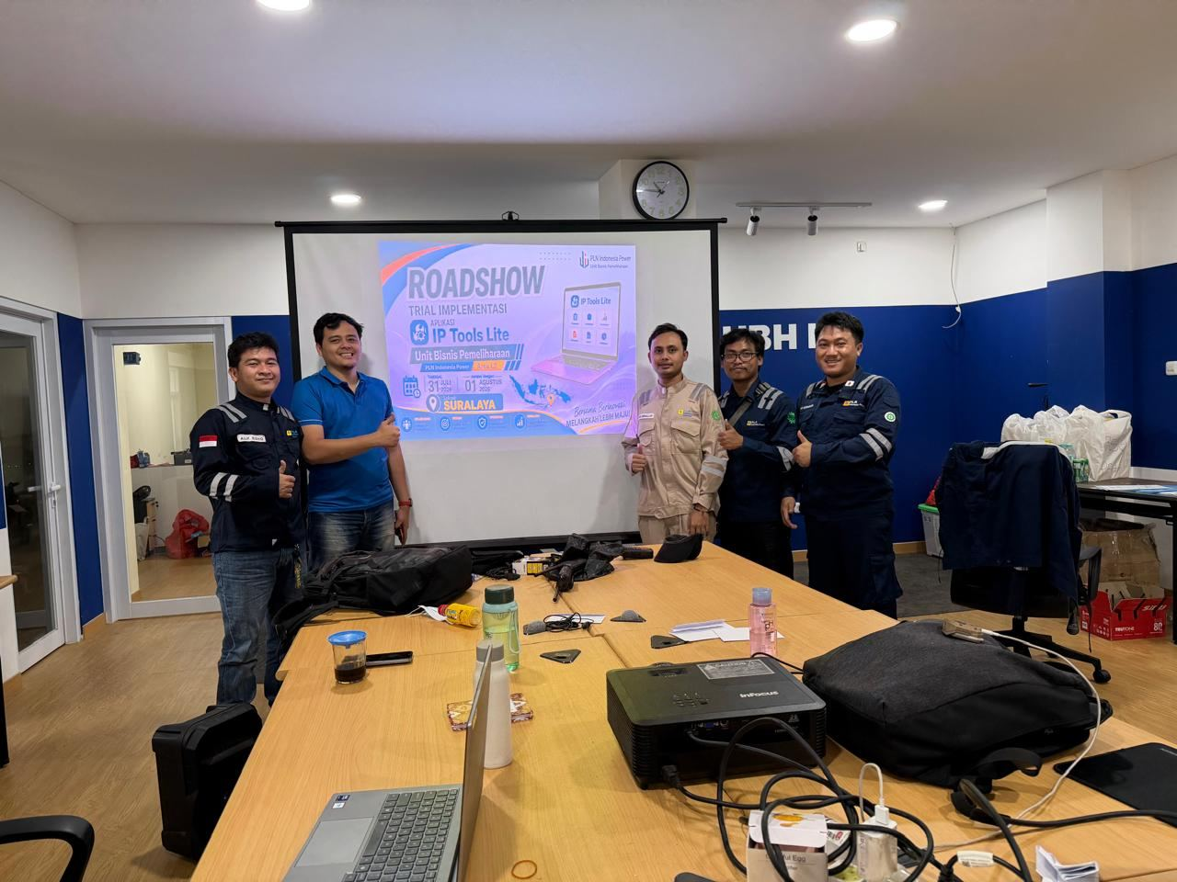

Lampiran ini merupakan bagian yang tidak terpisahkan dari Surat Jalan No. SJ-PEMINJAMAN/UPC/202608/20260826.

Dokumen dihasilkan otomatis oleh aplikasi | ID Transaksi: 20260826 | Halaman lampiran 1 dari 1

